Лист1
Номер дефекта | Название (Summary): | Критичность/Серьезность (Severity): | Окружение | Описание (Description): | Шаги (Steps to reproduce): | Ожидаемый результат (Expected result): | Фактический результат (Actual result): | Ссылка на вложение (Attachments)
1 | Бесконечное обновление главной страницы | Значительная | Компьютер, Windows 10 21H2 19044.2006, Android Studio, эмулятор Pixel 3 API 29 | Если на главной странице приложения потянуть экран вниз для обновления страницы, то спиннер обновления крутится бесконечно. | 1. Открыть приложение и перейти на главную страницу. 2. Потянуть вниз по основному дисплею для запуска обновления | 1. Открывается главная страница 2. На несколько секунд появляется крутящееся колесо обновления, затем оно исчезает и появляются новые новсти, если они есть | 1. Открывается главная страница. 2. Колесо постоянно вращается и не исчезает | 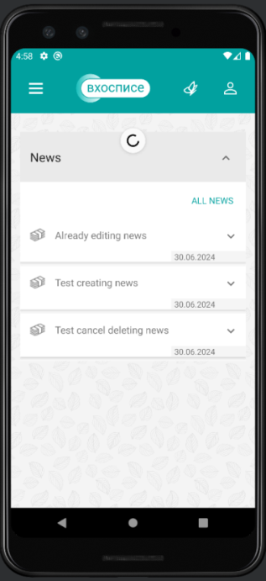
2 | Из раздела "Новости" нельзя перейти в раздел "О приложении" | Значительная | Компьютер, Windows 10 21H2 19044.2006, Android Studio, эмулятор Pixel 3 API 29 | Если находясь в разделе "Новости" открыть основное меню, то кнопка для перехода в раздел "О приложении" будет не кликабельной | 1. Открыть приложение и перейти на главную страницу. 2. Перейти в раздел "Новости" 3. Нажать на значок меню (три горизонтальные черты) 4. Нажать на кнопку About | 1. Открывается главная страница 2. Открывается страница "Новости" 3. Появляются кнопки с надписями Main (неактивна), News, About 4. Открывается страница "О приложении" с номером версии и ссылками на политику конфиденциальности и пользовательское соглашение | 1. Открывается главная страница 2. Открывается страница "Новости" 3. Появляются кнопки с надписями Main (неактивна), News, About 4. Кнопка About не активна | 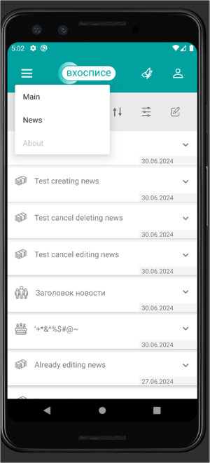
3 | При создании или успешном редактировании новости дата создания имеет некорректный формат | Незначительная | Компьютер, Windows 10 21H2 19044.2006, Android Studio, эмулятор Pixel 3 API 29 | Если открыть панель управления новостями, то у всех новостей Creation Date отображается некорректно | 1. Открыть приложение и перейти на главную страницу. 2. Перейти в раздел "Новости" 3. Перейти на страницу управления новостями. 4. Нажать на кнопку создания/редактирования новости 5. Корректно заполнить все поля (выбрать категорию, запланировать дату и время публикации, указать заголовок и содержание новости) 6. Нажать сохранить 7. Содержание, категория, заголовок, дата публикации соотвествуют заданным, дата создания соотвествует текущему времени | 1. Открывается главная страница 2. Открывается страница "Новости" 3. Открывается страница управления новостями 4. Открывается окно редактирования новости 5. В полях отображаются корректно введенные данные 6. Новость сохраняется со статусом "активна" 7. Данные новости соотвествуют заполненным данным, дата создания соответствует текущей дате | 1. Открывается главная страница 2. Открывается страница "Новости" 3. Открывается страница управления новостями 4. Открывается окно редактирования новости 5. В полях отображаются корректно введенные данные 6. Новость сохраняется со статусом "активна" 7. Данные новости соотвествуют заполненным данным, дата создания отображается некорректно | 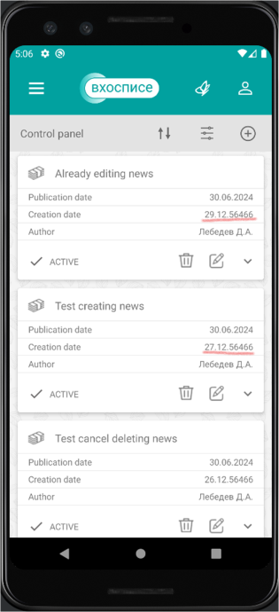
4 | Невозможно создать больше 8 активных новостей | Незначительная | Компьютер, Windows 10 21H2 19044.2006, Android Studio, эмулятор Pixel 3 API 29 | Если создать больше 8 активных новостей, более ранние исчезают и становятся недоступны | 1. Открыть приложение и перейти на главную страницу. 2. Перейти в раздел "Новости" 3. Перейти на страницу управления новостями. 4. Создать 8 аквтиных новостей 5. Создать и сохранить новую новость с корректным заполнением новостей 6. Проверить количество новостей | 1. Открывается главная страница 2. Открывается страница "Новости" 3. Открывается страница управления новостями 4. Отображается 8 активных новостей 5. Новость успешно сохраняется 6. На странице новостей 9 активных новостей | 1. Открывается главная страница 2. Открывается страница "Новости" 3. Открывается страница управления новостями 4. Отображается 8 активных новостей 5. Новость успешно сохраняется 6. На странице новостей все еще 8 активных новостей, самая ранняя исчезла (Т.к. нет документации, может быть не багом, а фичей)
5 | При переходе на пользовательское соглашение страница в браузере не прогружается | Незначительная | Компьютер, Windows 10 21H2 19044.2006, Android Studio, эмулятор Pixel 3 API 30 | Если на странице "О приложении" нажать на ссылку на пользовательское соглашение, то открывается пустая страница в браузере | 1. Открыть приложение и перейти на главную страницу. 2. Перейти в раздел "О приложении" 3. Нажать на ссылку под заголовком "пользовательское соглашение" | 1. Открывается главная страница 2. Открывается страница "О приложении" 3. Открывается страница в браузере с пользовательским соглашением | 1. Открывается главная страница 2. Открывается страница "О приложении" 3. Страница открывается, но не прогружается | 
6 | При переходе на политику конфиденциальности страница в браузере не прогружается | Незначительная | Компьютер, Windows 10 21H2 19044.2006, Android Studio, эмулятор Pixel 3 API 31 | Если на странице "О приложении" нажать на ссылку на политику конфиденциальности, то открывается пустая страница в браузере | 1. Открыть приложение и перейти на главную страницу. 2. Перейти в раздел "О приложении" 3. Нажать на ссылку под заголовком "политика конфиденциальности" | 1. Открывается главная страница 2. Открывается страница "О приложении" 3. Открывается страница в браузере с политикой конфиденциальности | 1. Открывается главная страница 2. Открывается страница "О приложении" 3. Страница открывается, но не прогружается | 
7 | При темной теме на устройстве некорректно отображается дизайн | Значительная | Компьютер, Windows 10 21H2 19044.2006, Android Studio, эмулятор Pixel 3 API 31 | Если установить темную тему на устройстве, то некоторые поля в приложении перекрашиваются и текст становится нечитаемым | 1. Выполнить свайп вниз, чтобы развернуть меню настроек смартфона 2. Нажать на шестеренку 3. В настройках в разделе "дисплей" включить темную тему 4. Вернуться в приложение | 1. Открывается панель меню 2. Открываются настройки 3. Включается темная тема, экран становится черным, а текст белым 4. Дизайн приложения не изменяется | 1. Открывается панель меню 2. Открываются настройки 3. Включается темная тема, экран становится черным, а текст белым 4. Текстовая область в новостях и цитатах сновится частично темной, а текст белым. Если фон до этого был другого цвета (в цитатах и в новостях в плашке дата), то текст там не читается | 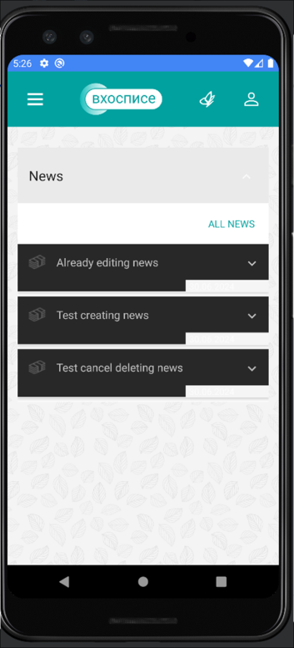 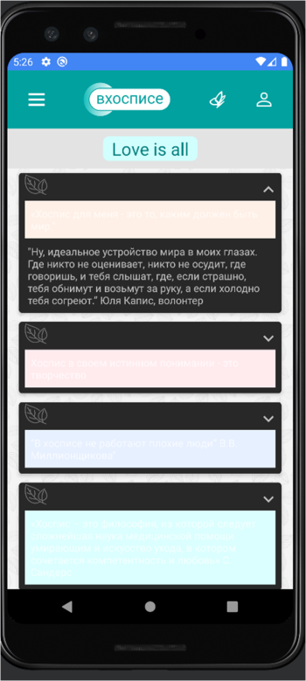
8 | Некорректное сообщение об ошибке при входе с невалидными данными | Тривиальная | Компьютер, Windows 10 21H2 19044.2006, Android Studio, эмулятор Pixel 3 API 31 | Если попытаться войти с неверными данными, то выскочит сообщение "Something went wrong. Try again later." вместо более логичного "Incorrect login or password" | 1. Открыть приложение и дождаться окончания загрузки и запуска страницы авторизации 2. В поле Login ввести "login" 3. В поле Password ввести "password" 4. Нажать кнопку Sign in | 1. Открылась страница Authorization, есть поля Login, Password и кнопка Sign in 2. В поле Login отображается введенный логин. 3. В поле Password введенный пароль заменяется точками 4. Авторизация не происходит, появляется сообщение об ошибке "Incorrect login or password" | 1. Открылась страница Authorization, есть поля Login, Password и кнопка Sign in 2. В поле Login отображается введенный логин. 3. В поле Password введенный пароль заменяется точками 4. Авторизация не происходит, появляется сообщение об ошибке "Something went wrong. Try again later." | 